再交付手続案内
令和2年以前Ver.
【再交付のお手続き】

■注意事項
・ご本人以外からの申請は受けられません。
・ご本人が確認できる書類、現住所が確認できる書類がない場合は、受理できません。
・申請書を受理してから合格証の発送まで１カ月～1.5カ月程度かかります。
（年度の変わり目はさらに時間がかかる場合があります）

■必要書類
・申請の際には以下の内容に漏れがないか確認してから送付してください。
□ 再交付申請書
□ 収入印紙2,200円分（申請書に貼付してください）
□ 現住所が確認できる身分証明書 （下記のいずれか一つ）
 | □ 運転免許証のコピー（両面）
 | □ 監理技術者資格証のコピー（両面）
 | □ 住民票（マイナンバー記載がないもの）のコピー
 | □ マイナンバーカードのコピー（両面、マイナンバーをマスキングしたもの）
 | □ 在留カードのコピー

■送付先
※群馬・栃木・茨城・千葉・埼玉・東京・神奈川・山梨・長野以外にお住まいの方は、 送付先が異なりますのでご確認ください。

（↓切り取ってご利用ください）

 | 〒330-9724
 | 埼玉県さいたま市中央区新都心２－１
 | さいたま新都心合同庁舎２号館

 |  | 国土交通省 関東地方整備局 企画部 施工企画課
 |  |  | 建設機械施工管理技術検定合格証明書交付窓口 宛

 |  |  |  | 合格証明書 再交付申請書在中

再交付（記入見本）
【注意】 ●証明書の再交付にあたっては、本人確認が必要となります。
身分証明書のコピーを提出してください。
身分証明書の提出がない限り、合格証明書の交付はできませんので
ご注意ください。 【身分証明書】 いずれか一つ 現住所が確認できるもの
・運転免許証 ・マイナンバーカード(マイナンバーをマスキングしたもの）
・住民票(マイナンバーの記載がないもの）
・戸籍謄本 ・戸籍抄本
・監理技術者資格者証 ・在留カード
●改ざん可能な筆記用具（鉛筆、消せるボールペン等）で記入された
書類は無効となります。
再交付申請書の記入要領 （★印の項目（又は箇所）は必ず記入して下さい。）
○○地方整備局長
お住いの地域を管轄する地方整備局を記入してください。

★
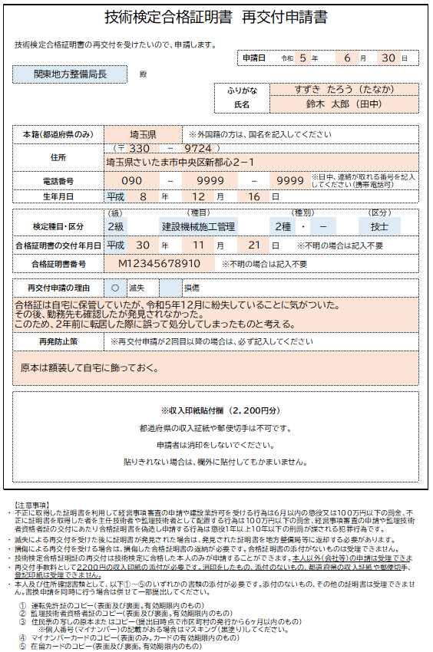
氏名・ふりがな
申請者の氏名を記入してください。身分証明書の表記と合っているか確認してください。 申請は合格者本人しかできません。
※旧氏(旧姓）の併記を希望する場合
氏名の横に(旧氏)を記入の上、旧氏が併記された以下の書類（コピー）を添付して下さい。
ただし、住民票の「旧氏」欄に記載がない場合は併記できません。取り消し線表記では不可。
・住民票
・マイナンバーカード いずれか一つ
・運転免許証

申請日
申請書を作成した日を記入してください。

★
住所
合格証明書の送付先となるため、必ず自宅の郵便番号と住所をご記入ください。 現住所が証明できる身分証明書を添付してください。

★
本籍 ※合格証明書に本籍は表示されません。
本籍地の都道府県名を記入してください。
例）東京都、大阪府、北海道 など
なお、外国籍の方は国籍を記入してください。
例）韓国、ベトナム など

★
電話番号
申請者本人と日中確実に連絡が取れる連絡先を記入してください。
申請内容について連絡することがあります。
連絡が取れない場合、受理できないことがあります。

★
検定種目・区分 合格した級、種目（建設機械施工管理）、種別、区分（技士/技士補）を記入してください。

★
生年月日
合格者本人の生年月日を記入してください。
収入印紙
紙
2000円
200円
収入印紙

合格証明書の交付年月日 合格証明書の最初の発行日を記入してください。 ※不明な場合は記入不要です。
★
再交付申請の理由 「滅失」か「汚損」に○を記入してください。
滅失または汚損した経緯を具体的に記入してください。
（いつ頃、どこで） 詳細が不明な場合は確認させていただくことがあります。

合格証明書番号 合格証明書の番号を記入してください。 ※不明な場合は記入不要です。

★
再発防止策 再交付申請が2回目以降の場合、再発防止策をご記入ください。
具体的に記入してください。 記入がない場合、受理できません。
収入印紙
収入印紙を貼付してください。
※2,200円分
※都道府県の収入印紙、収入証紙、切手、登記印紙は不可。

